상품제안서
트래블 워시백파우치 220x70x170mm | 상품코드: S41915

 |  |  |  |  |  |  | 02-713-8555 | www.synergygift.co.kr
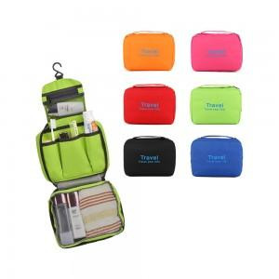

【상세/제작정보】

【인쇄/포장옵션】 | 실크, 스티커 / OPP(비닐)

【공급단가】 | 수량 | 50~ | 100~ | 300~ | 1,000~ | 3,000~
*VAT별도 | 단가 | 4,480원 | 4,410원 | 4,310원 | 4,140원 | 3,960원

【상품 URL】 | https://www.synergygift.co.kr:443/src/goods_detail.php?gdno=41915

